przestawieniowy I
Szyfrowanie przestawieniowe
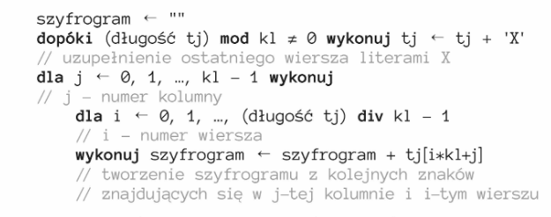

tekst jawny - tj
ALA MA KOTA I PSA
Dopełniamy znakami, które nie są znaczące tak żeby liczba znaków była wielokrotnością kolumn . W tym przypadku będzie to duża litera 'X'
Następnie tworzymy szyfrogram wg podanego poniżej algorytmu
j - nr kolumny, i - numer wiersza, kl - klucz szyfrowania tj[i*kl+j]

 |  |  |  |  | 0 | 1 | 2 | 3 | 4 | 5 | 6 | 7 | 8 | 9 | 10 | 11 | 12 | 13 | 14 | 15 | 16
 |  |  |  |  | A | L | A | _ | M | A | _ | K | O | T | A | _ | I | _ | P | S | A

 |  |  |  |  | 0 | 1 | 2 | 3
 |  |  |  | 0 | A | L | A | _
 |  |  |  | 1 | M | A | _ | K
 |  |  |  | 2 | O | T | A | _
 |  |  |  | 3 | I | _ | P | S
 |  |  |  | 4 | A | X | X | X
 | j=0
 | i=0 | s=s+tj[0*4+0] | s='A' |  | 0 | 1 | 2 | 3 | 4 | 5 | 6 | 7 | 8 | 9 | 10 | 11 | 12 | 13 | 14 | 15 | 16 | 17 | 18 | 19
 | i=1 | s=s+tj[1*4+0] | s='AM' |  | A | L | A | _ | M | A | _ | K | O | T | A | _ | I | _ | P | S | A | X | X | X
 | i=2 | s=s+tj[2*4+0] | s='AMO'
 | i=3 | s=s+tj[3*4+0] | s='AMOI'
 | i=4 | s=s+tj[4*4+0] | s='AMOIA' | szyfrogram
 |  |  |  |  |  |  |  |  |  |  |  |  |  |  |  |  |  |  |  |  |  |  |  |  |  | INFORMATYKA DO SZKÓŁ PONAD PODSTAWOWYCH
 | j=1 |  |  | s='AMOIALAT_XA_APX_K_SX' |  |  |  |  |  |  |  |  |  |  |  |  |  |  |  |  |  |  |  |  |  |  |  |  |  |  | K = 5
 | i=0 | s=s+tj[0*4+1] | s='AMOIAL' |  |  |  |  |  |  |  |  |  |  |  |  |  |  |  |  |  |  |  |  |  |  | I | N | F | O | R
 | i=1 | s=s+tj[1*4+1] | s='AMOIALA' |  |  |  |  |  |  |  |  |  |  |  |  |  |  |  |  |  |  |  |  |  |  | M | A | T | Y | K
 | i=2 | s=s+tj[2*4+1] | s='AMOIALAT' |  |  |  |  |  |  |  |  |  |  |  |  |  |  |  |  |  |  |  |  |  |  | A | _ | D | O | _
 | i=3 | s=s+tj[3*4+1] | s='AMOIALAT_' |  |  |  |  |  |  |  |  |  |  |  |  |  |  |  |  |  |  |  |  |  |  | S | Z | K | O | L
 | i=4 | s=s+tj[4*4+1] | s='AMOIALAT_X' |  |  |  |  |  |  |  |  |  |  |  |  |  |  |  |  |  |  |  |  |  |  | _ | P | O | N | A
 |  |  |  |  |  |  |  |  |  |  |  |  |  |  |  |  |  |  |  |  |  |  |  |  |  | D | P | O | D | S
 | j=2 |  |  |  |  |  |  |  |  |  |  |  |  |  |  |  |  |  |  |  |  |  |  |  |  | T | A | W | O | W
 | i=0 | s=s+tj[0*4+2] | s='AMOIALAT_XA' |  |  |  |  |  |  |  |  |  |  |  |  |  |  |  |  |  |  |  |  |  |  | Y | C | H | X | X
 | i=1 | s=s+tj[1*4+2] | s='AMOIALAT_XA_'
 | i=2 | s=s+tj[2*4+2] | s='AMOIALAT_XA_A' |  |  |  |  |  |  |  |  |  |  |  |  |  |  |  |  |  |  |  |  |  |  | IMAS_DTYNA-ZPPAC-FTDKOOWHOYOONDOXRK_LASWX
 | i=3 | s=s+tj[3*4+2] | s='AMOIALAT_XA_AP' |  |  |  |  |  |  |  |  |  |  |  |  |  |  |  |  |  |  |  |  |  |  | 41
 | i=4 | s=s+tj[4*4+2] | s='AMOIALAT_XA_APX' |  |  |  |  |  |  |  |  |  |  |  |  |  |  |  |  |  |  |  |  |  | j=0
 |  |  |  |  |  |  |  |  |  |  |  |  |  |  |  |  |  |  |  |  |  |  |  |  | i=0 | s=s+tj[0*5+0] | s='I'
 | j=3 |  |  |  |  |  |  |  |  |  |  |  |  |  |  |  |  |  |  |  |  |  |  |  | i=1 | s=s+tj[1*5+0] | s='IM'
 | i=0 | s=s+tj[0*4+3] | s='AMOIALAT_XA_APX_' |  |  |  |  |  |  |  |  |  |  |  |  |  |  |  |  |  |  |  |  |  | i=2 | s=s+tj[2*5+0] | s='IMA'
 | i=1 | s=s+tj[1*4+3] | s='AMOIALAT_XA_APX_K' |  |  |  |  |  |  |  |  |  |  |  |  |  |  |  |  |  |  |  |  |  | i=3 | s=s+tj[3*5+0] | s='IMAS'
 | i=2 | s=s+tj[2*4+3] | s='AMOIALAT_XA_APX_K_' |  |  |  |  |  |  |  |  |  |  |  |  |  |  |  |  |  |  |  |  |  | i=4 | s=s+tj[4*5+0] | s='IMAS_'
 | i=3 | s=s+tj[3*4+3] | s='AMOIALAT_XA_APX_K_S' |  |  |  |  |  |  |  |  |  |  |  |  |  |  |  |  |  |  |  |  |  | i=5 | s=s+tj[5*5+0] | s='IMAS_D'
 | i=4 | s=s+tj[4*4+3] | s='AMOIALAT_XA_APX_K_SX' |  |  |  |  |  |  |  |  |  |  |  |  |  |  |  |  |  |  |  |  |  | i=6 | s=s+tj[6*5+0] | s='IMAS_DT'
 |  |  |  |  |  |  |  |  |  |  |  |  |  |  |  |  |  |  |  |  |  |  |  |  | i=7 | s=s+tj[7*5+0] | s='IMAS_DTY'

 |  |  |  |  |  |  |  |  |  |  |  |  |  |  |  |  |  |  |  |  |  |  |  |  | j=1
 |  |  |  |  |  |  |  |  |  |  |  |  |  |  |  |  |  |  |  |  |  |  |  |  | i=0 | s=s+tj[0*5+1] | s='IMAS_DTYN'
 |  |  |  |  |  |  |  |  |  |  |  |  |  |  |  |  |  |  |  |  |  |  |  |  | i=1 | s=s+tj[1*5+1] | s='IMAS_DTYNA'
 |  |  |  |  |  |  |  |  |  |  |  |  |  |  |  |  |  |  |  |  |  |  |  |  | i=2 | s=s+tj[2*5+1] | s='IMAS_DTYNA_'
 |  |  |  |  |  |  |  |  |  |  |  |  |  |  |  |  |  |  |  |  |  |  |  |  | i=3 | s=s+tj[3*5+1] | s='IMAS_DTYNA_Z'
 |  |  |  |  |  |  |  |  |  |  |  |  |  |  |  |  |  |  |  |  |  |  |  |  | i=4 | s=s+tj[4*5+1] | s='IMAS_DTYNA_ZP'
 |  |  |  |  |  |  |  |  |  |  |  |  |  |  |  |  |  |  |  |  |  |  |  |  | i=5 | s=s+tj[5*5+1] | s='IMAS_DTYNA_ZPP'
 |  |  |  |  |  |  |  |  |  |  |  |  |  |  |  |  |  |  |  |  |  |  |  |  | i=6 | s=s+tj[6*5+1] | s='IMAS_DTYNA_ZPPA'
 |  |  |  |  |  |  |  |  |  |  |  |  |  |  |  |  |  |  |  |  |  |  |  |  | i=7 | s=s+tj[7*5+1] | s='IMAS_DTYNA_ZPPAC'

przestawieniowy II
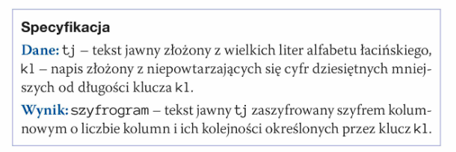
Szyfrowanie przestawieniowe II

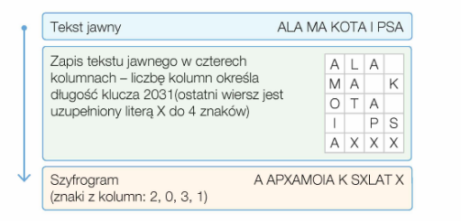

 |  | 0 | 1 | 2 | 3 | 4 | 5 | 6 | 7 | 8 | 9 | 10 | 11 | 12 | 13 | 14 | 15 | 16
 |  | A | L | A | _ | M | A | _ | K | O | T | A | _ | I | _ | P | S | A

 |  | 0 | 1 | 2 | 3
 | 0 | A | L | A | _
 | 1 | M | A | _ | K
 | 2 | O | T | A | _
 | 3 | I | _ | P | S
 | 4 | A | X | X | X

 |  | 0 | 1 | 2 | 3 | 4 | 5 | 6 | 7 | 8 | 9 | 10 | 11 | 12 | 13 | 14 | 15 | 16 | 17 | 18 | 19
 |  | A | L | A | _ | M | A | _ | K | O | T | A | _ | I | _ | P | S | A | X | X | X

 | szyfrogram

 | A | _ | A | P | X | A | M | O | I | A | _ | K | _ | S | X | L | A | T | _ | X

 |  | 0 | 1 | 2 | 3 |  |  |  | klucz[0]=2
 | 0 | A | L | A | _
 | 1 | M | A | _ | K
 | 2 | O | T | A | _
 | 3 | I | _ | P | S
 | 4 | A | X | X | X

 | A | _ | A | P | X

 |  | 0 | 1 | 2 | 3 |  |  |  | klucz[1]=0
 | 0 | A | L | A | _
 | 1 | M | A | _ | K
 | 2 | O | T | A | _
 | 3 | I | _ | P | S
 | 4 | A | X | X | X

 | A | _ | A | P | X | A | M | O | I | A

 |  | 0 | 1 | 2 | 3 |  |  |  | klucz[2]=3
 | 0 | A | L | A | _
 | 1 | M | A | _ | K
 | 2 | O | T | A | _
 | 3 | I | _ | P | S
 | 4 | A | X | X | X

 | A | _ | A | P | X | A | M | O | I | A | _ | K | _ | S | X

 |  | 0 | 1 | 2 | 3 |  |  |  | klucz[3]=1
 | 0 | A | L | A | _
 | 1 | M | A | _ | K
 | 2 | O | T | A | _
 | 3 | I | _ | P | S
 | 4 | A | X | X | X

 | A | _ | A | P | X | A | M | O | I | A | _ | K | _ | S | X | L | A | T | _ | X

